Apacheインストール
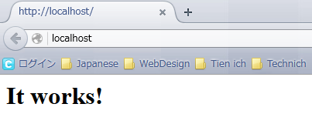
 | Apcheインストール手順書
 | chu
 | ↑＿ここに、Windowsユーザー名を入力してください！ （エクセルのB3は、必ず固定にしてください。）

１ | PATH: C:\Users\chu\の直下に「apache2231」と言う新しいフォルダーを作成する

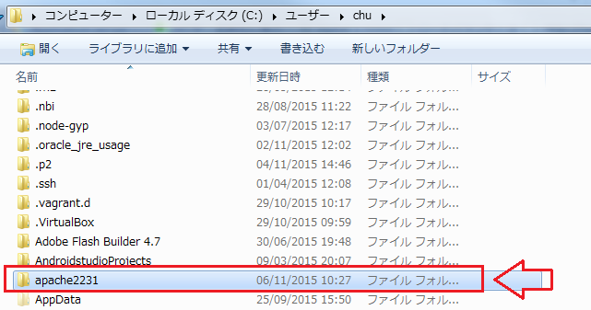

２ | PATH: \\10.50.5.200\startup\開発中事業資料\HRT\個人フォルダー\ロン＆ヴィエン\バイナリーモジュール から
 |  | httpd-2.2.31-win64.zip ファイルをコピーする

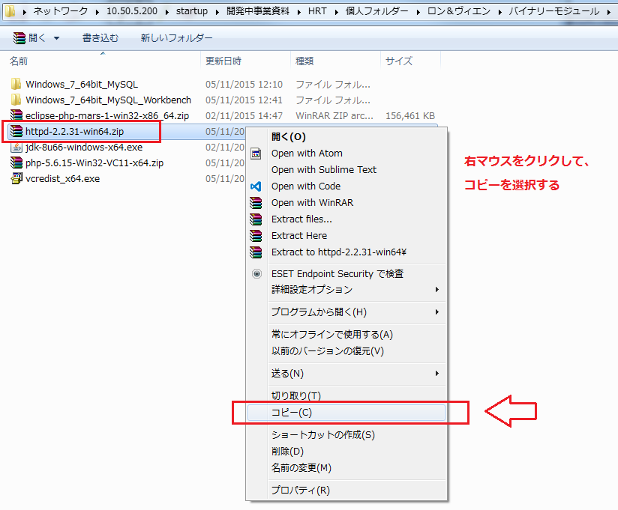

３ | 新しい作成したapache2231フォルダーの直下に貼り付ける

４ | 「httpd-2.2.31-win64.zip」ファイルを解凍する

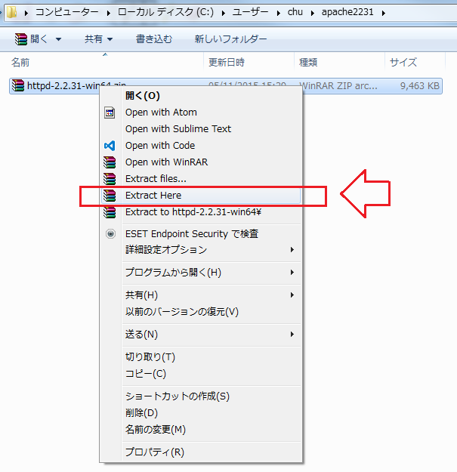

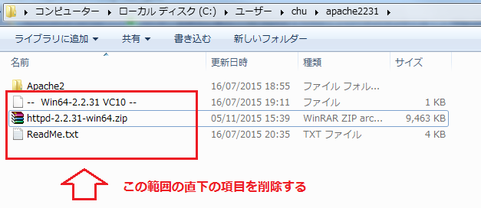

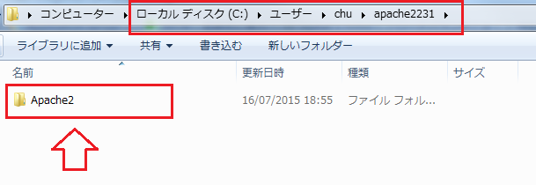

５ | 解凍した「Apache2」フォルダーに入れて、全て項目をコピーする

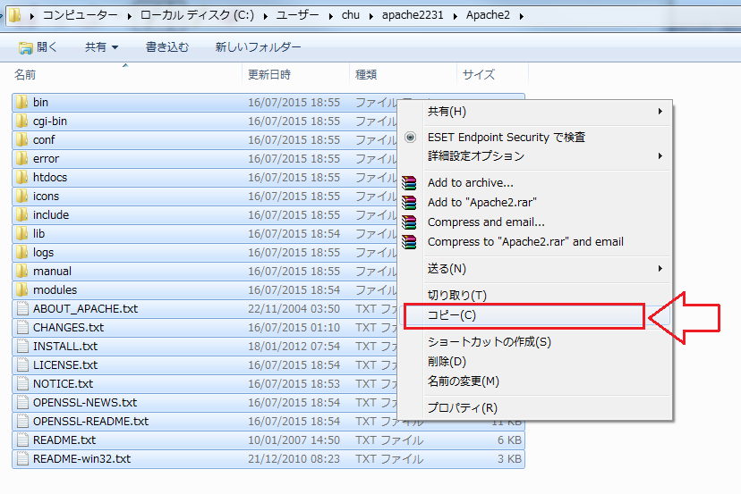

６ | 「apache2231」フォルダーに戻って、コピーしたところの項目を貼り付ける

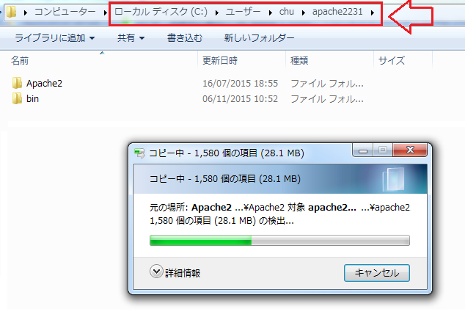

７ | 貼り付けた後、「Apache2」フォルダーを削除する

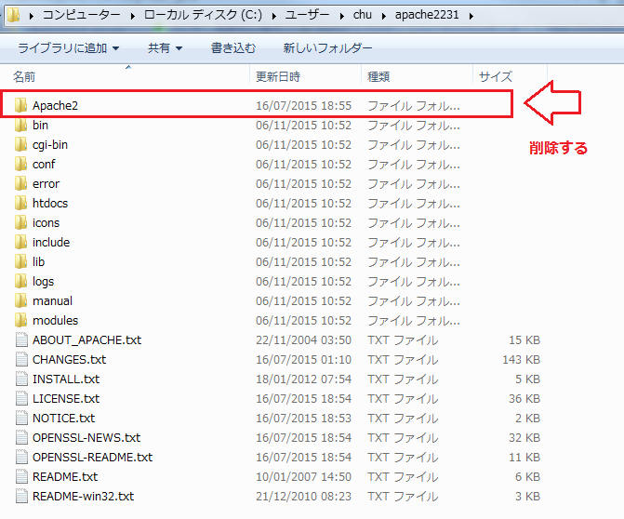

８ | 設定ファイルの修正
 |  | ①設定ファイルのPATH: 「C:\Users\chu\apache2231\conf」のディレクトリに入っている「http.conf」ファイルです。

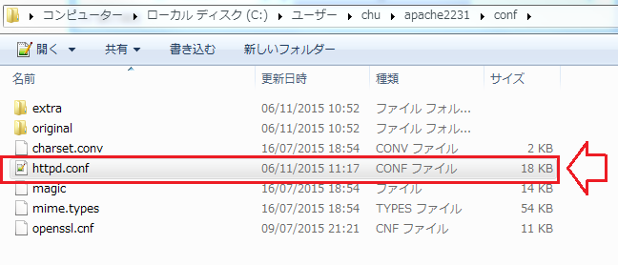

 |  | ②テキストエディターで展開する

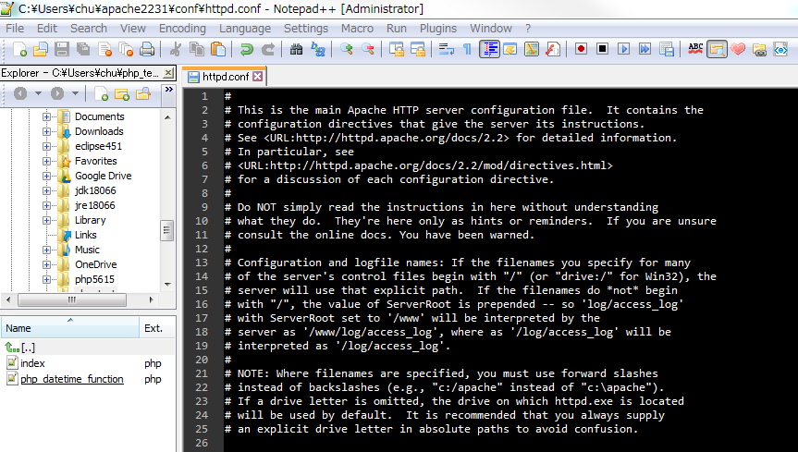

９ | 設定ファイルの修正項目
 |  | ① ３６行付近にサーバールートのディクトリパス修正
 |  | ServerRoot "c:/Apache2" ⇒ ServerRoot "c:/Users/chu/apache2231"

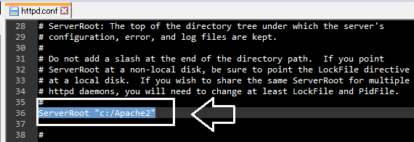

 |  | ②180行付近にドキュメントルートのディクトリパス修正
 |  | DocumentRoot "c:/Apache2" ⇒ DocumentRoot "c:/Users/chu/apache2231/htdocs"

 |  | ③207行付近にディクトリパス修正
 |  | <Directory "c:/Apache2/htdocs"> ⇒ <Directory "c:/Users/chu/apache2231/htdocs">

 |  | ④327行付近にスクリップエイリアスパス修正
 |  | ScriptAlias /cgi-bin/ "c:/Apache2/cgi-bin/" ⇒ ScriptAlias /cgi-bin/ "c:/Users/chu/apache2231/cgi-bin/"

 |  | ⑤343行付近にＣＧＩディレクトリパス修正
 |  | <Directory "c:/Apache2/cgi-bin"> ⇒ <Directory "c:/Users/chu/apache2231/cgi-bin">

10 | サーバー名設定修正

 | 「http.conf」ファイルの直下にサーバー名を引き続き修正する

 | 47行目付近にポート番号を確認する。
 |  | ■Listen 80

 | 173行付近に #ServerName www.example.com:80 ⇒ ServerName localhost:80

11 | Configファイル書式チェックする
 |  | C:\Users/chu>.\apache2231\bin\httpd.exe -t

 | 結果は「SyntaxOK」に渡すなら成功です。

12 | サーバー起動

 | Windowsのコマンドで「httpd.exe」ファイルがあるディレクトリまで移動して「httpd」と実行する
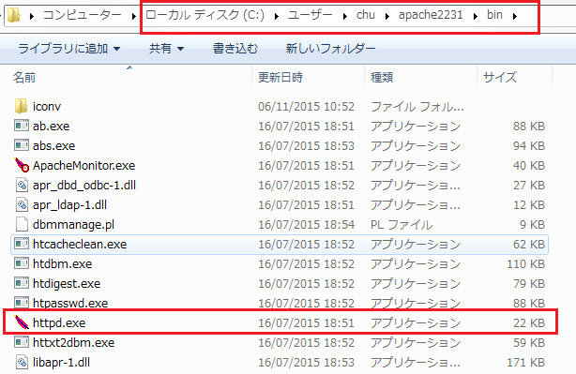

 | C:\Users/chu>.\apache2231\bin\httpd.exe

